FIRE efter skat ver. 1.0
 | Personfradrag | Personfradrag efter AM-bidrag | Aktieindkomst Progressionsgrænse | Ekstra aktieindkomst | Skat under progressionsgrænsen | Skat over progressionsgrænsen | Udtræk | Portefølje | Udbetalt efter skat pr. år | Udbetalt efter skat pr. mdr.
Aktie 27% skat - 1 person | kr. 46,700 | kr. 42,964 | kr. 56,500 |  | 27% | 42% | 4% | kr. 1,412,500 | kr. 41,245 | kr. 3,437
Aktie 27% skat - 2 personer (gift) | kr. 93,400 | kr. 85,928 | kr. 113,000 |  | 27% | 42% | 4% | kr. 2,825,000 | kr. 82,490 | kr. 6,874

Personfradrag + 27% aktieskat - 1 person | kr. 46,700 | kr. 42,964 | kr. 56,500 |  | 27% | 42% | 4% | kr. 2,486,600 | kr. 84,209 | kr. 7,017
Personfradrag + 27% aktieskat - 2 personer (gift) | kr. 93,400 | kr. 85,928 | kr. 113,000 |  | 27% | 42% | 4% | kr. 4,973,200 | kr. 168,418 | kr. 14,035

Personfradrag + 27%/42% aktieskat - 1 person | kr. 46,700 | kr. 42,964 | kr. 56,500 | kr. 100,000 | 27% | 42% | 4% | kr. 4,986,600 | kr. 142,209 | kr. 11,851
Personfradrag + 27%/42% aktieskat - 2 personer (gift) | kr. 93,400 | kr. 85,928 | kr. 113,000 | kr. 115,000 | 27% | 42% | 4% | kr. 7,848,200 | kr. 235,118 | kr. 19,593
Personfradrag + 27%/42% aktieskat - 2 personer (gift) | kr. 93,400 | kr. 85,928 | kr. 113,000 | kr. 225,000 | 27% | 42% | 4% | kr. 10,598,200 | kr. 298,918 | kr. 24,910

Personfradrag + 27%/42% aktieskat - 1 person | kr. 46,700 | kr. 42,964 | kr. 56,500 | kr. 100,000 | 27% | 42% | 5% | kr. 3,989,280 | kr. 142,209 | kr. 11,851
Personfradrag + 27%/42% aktieskat - 2 personer (gift) | kr. 93,400 | kr. 85,928 | kr. 113,000 | kr. 200,000 | 27% | 42% | 5% | kr. 7,978,560 | kr. 284,418 | kr. 23,702
Personfradrag + 27%/42% aktieskat - 2 personer (gift) | kr. 93,400 | kr. 85,928 | kr. 113,000 | kr. 225,000 | 27% | 42% | 5% | kr. 8,478,560 | kr. 298,918 | kr. 24,910

Personfradrag kan være enten kapitalindkomst eller lønindkomst

Pengepugeren | https://pengepugeren.dk/beregn-dit-investeringsbehov/
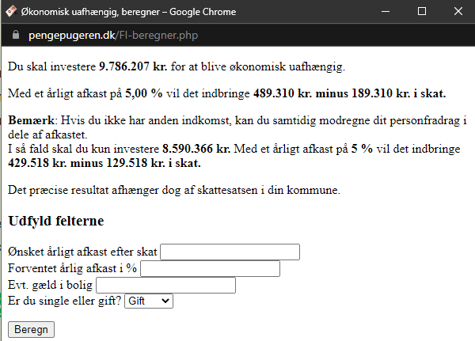

Regneark oprettet og udviklet af Jonas Niebling

